Gauge Settings
Semi-Circle Gauge | Scale Settings | Percent | Pointer Settings (to get the needle)
 | Red | 35 |  | 47.740111111
 | Amber | 35 | Pointer (size of needle) | 1
 | Green | 30 | Remaining | 151.25988889
 | End Gap | 100 | Total | 200
 | Total | 200
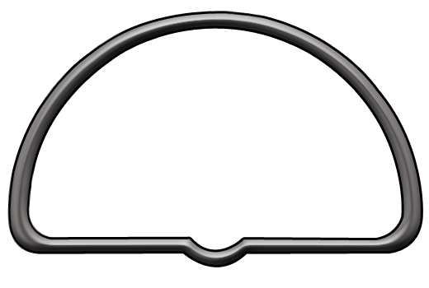

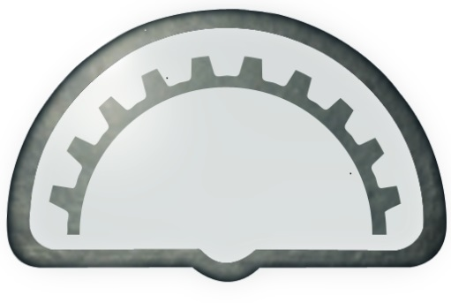
 | Target Settings
 | Target | 900000
 | Current | 434161
 | Percentage | 48%
 | Actual | 47.74

